AllResults
1 |  |  |  |  |  |  |  | 5
 | (a) | 0.049787068368 | 4.98% |  |  |  |  |  | (a) | 0.30853753873 | 30.85%
 | (b) | 0.35276811122 | 35.28% |  |  |  |  |  | (b) | 0.022750131948 | 2.28%

2 |  |  |  |  |  |  |  | 6
 |  | 0.73575888234 | 73.58% |  |  |  |  |  | (a) | 0.095162581964 | 9.52%
 |  |  |  |  |  |  |  |  | (b) | 0.45118836391 | 45.12%
3 |  |  |  |  |  |  |  |  | (c) | 0.052226332303 | 5.22%
 | (a) | 0.022750131948 | 2.28%
 | PDF
1 | 0
1.5 | 0
2 | 0
2.999 | 0
3 | 0.5
3.5 | 0.5
4.3 | 0.5
4.5 | 0.5
5 | 0.5
5.0001 | 0
5.5001 | 0
6.0001 | 0
6.5001 | 0
7.0001 | 0
7.5001 | 0
8.0001 | 0
8.5001 | 0
 | (b) | 0.83013103808 | 83.01% |  |  |  |  | 7
 | (c) | Menos de | 104.36663224 | o entre | 103.68899872 | y | 106.31100128 |  | (a) | Ver figura
 |  |  |  |  |  |  |  |  | (b) | 0.75 | 75.00%
4 |  |  |  |  |  |  |  |  | (c) | 0.65 | 65.00%
 | (a) | Ver figura |  |  |  |  |  |  | (d) | 0 | 0.00%
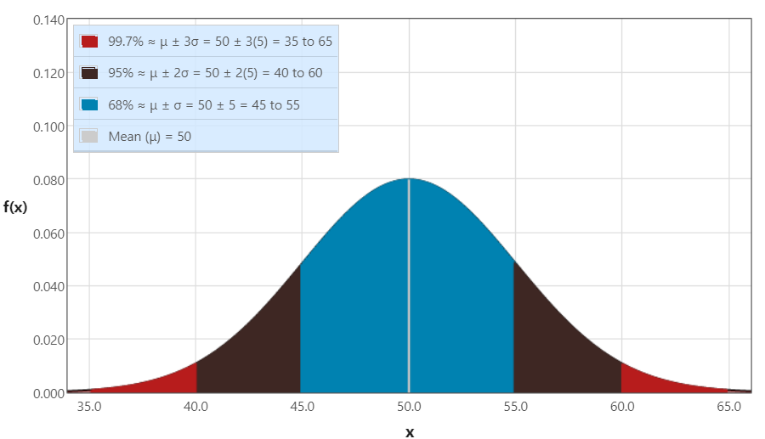
 | (b) | de | 35.161310373 | hasta | 64.838689627 |  |  |  | (e) | 0.66 | 66.00%
 | (c) | 0.5 | 50.00% |  |  |  |  |  | (f) | 0.2 | 20.00%
 | (d) | 0.9544997361 | 95.45%
 | (e) | 0.47724986805 | 47.72% |  |  |  |  | 8
 | PDF
0 | 0.0083333333333
10 | 0.0076670367886
20 | 0.0070540143741
30 | 0.0064900065256
40 | 0.0059710942548
50 | 0.0054936719183
60 | 0.0050544221643
70 | 0.0046502928814
80 | 0.0042784759919
90 | 0.0039363879395
100 | 0.0036216517376
110 | 0.0033320804529
120 | 0.0030656620098
130 | 0.0028205452092
140 | 0.002595026866
150 | 0.0023875399738
160 | 0.0021966428176
 | (f) | 0.47724986805 | 47.72% |  |  |  |  |  | (a) | Ver figura
 | (g) | 0.34134474607 | 34.13% |  |  |  |  |  | (b) | 0.56540179149 | 56.54%
 | (h) | 0.1573053559 | 15.73% |  |  |  |  |  | (c) | 0.28650479686 | 28.65%
 | (i) | 0.022750131948 | 2.28%
 | (j) | 0.15865525393 | 15.87%
 | (k) | 0.97589997002 | 97.59%
 | (l) | 0.81859461412 | 81.86%

Problema (7)
 |  |  | X | PDF | CDF
 |  |  | 1 | 0 | 0
 |  |  | 1.5 | 0 | 0
 |  |  | 2 | 0 | 0
 |  |  | 2.999 | 0 | 0
 |  |  | 3 | 0.5 | 0
 |  |  | 3.5 | 0.5 | 0.25
 |  |  | 4.3 | 0.5 | 0.65
 |  |  | 4.5 | 0.5 | 0.75
 |  |  | 5 | 0.5 | 1
 |  |  | 5.0001 | 0 | 0
 |  |  | 5.5001 | 0 | 0
 |  |  | 6.0001 | 0 | 0
 |  |  | 6.5001 | 0 | 0
 |  |  | 7.0001 | 0 | 0
 |  |  | 7.5001 | 0 | 0
 |  |  | 8.0001 | 0 | 0
 |  |  | 8.5001 | 0 | 0

Resultados
(a) | Ver figura
(b) | 0.75 | 75.00%
(c) | 0.65 | 65.00%
(d) | 0 | 0.00%
(e) | 0.66 | 66.00%
(f) | 0.2 | 20.00%

Problema (8)
Información dada |  |  | X | PDF | CDF
Promedio = | 120 |  | 0 | 0.0083333333333 | 0
 |  |  | 10 | 0.0076670367886 | 0.079955585371
 |  |  | 20 | 0.0070540143741 | 0.15351827511
Lambda = | 0.0083333333333 |  | 30 | 0.0064900065256 | 0.22119921693
 |  |  | 40 | 0.0059710942548 | 0.28346868943
 |  |  | 50 | 0.0054936719183 | 0.3407593698
 |  |  | 60 | 0.0050544221643 | 0.39346934029
 |  |  | 70 | 0.0046502928814 | 0.44196485423
 |  |  | 80 | 0.0042784759919 | 0.48658288097
 |  |  | 90 | 0.0039363879395 | 0.52763344726
 |  |  | 100 | 0.0036216517376 | 0.56540179149
 |  |  | 110 | 0.0033320804529 | 0.60015034566
 |  |  | 120 | 0.0030656620098 | 0.63212055883
 |  |  | 130 | 0.0028205452092 | 0.66153457489
 |  |  | 140 | 0.002595026866 | 0.68859677609
 |  |  | 150 | 0.0023875399738 | 0.71349520314
 |  |  | 160 | 0.0021966428176 | 0.73640286188

Resultados
(a) | Ver figura
(b) | 0.56540179149 | 56.54%
(c) | 0.28650479686 | 28.65%

